报表生成
报表生成：
1，请先确认下方[配置区域]的设定是否准确
2，请将[K3后备详细数据-基础表]的数据粘贴至[数据粘贴]页
3，点击下面的生成按钮，即可生成报表

配置区域：
报表模板地址及文件名： | C:\Users\locao\Desktop\指摘对应\(模板)K3后备报表-被评人(工号)_日期_v0.4.xlsx
生成报表存放地址： | C:\Users\locao\Desktop\指摘对应\
生成报表文件名前缀： | K3后备报表- | -->*例：
数据粘贴各项信息所在列：
文档识别号 | A
表单创建日期 | C
指定前缀
工具自动生成
被评人姓名 | D
被评人工号 | E
被评人部门 | F
参评人姓名 | G
参评人工号 | H
参评人部门 | I
反馈状态 | J
参评人角色 | K
评价分类(资格姓名) | N
评分 | P
评论 | R

文字乱码解决方法
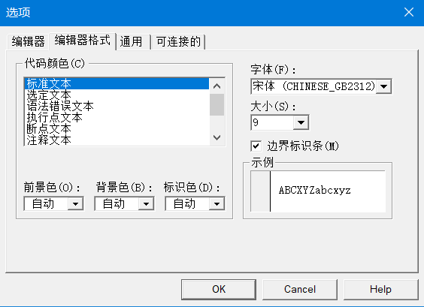
点击开发工具里的VisualBasic
*如果没有开发工具这个页，请参照右侧设定
文字乱码解决方法：

 | *开发工具的设定方法
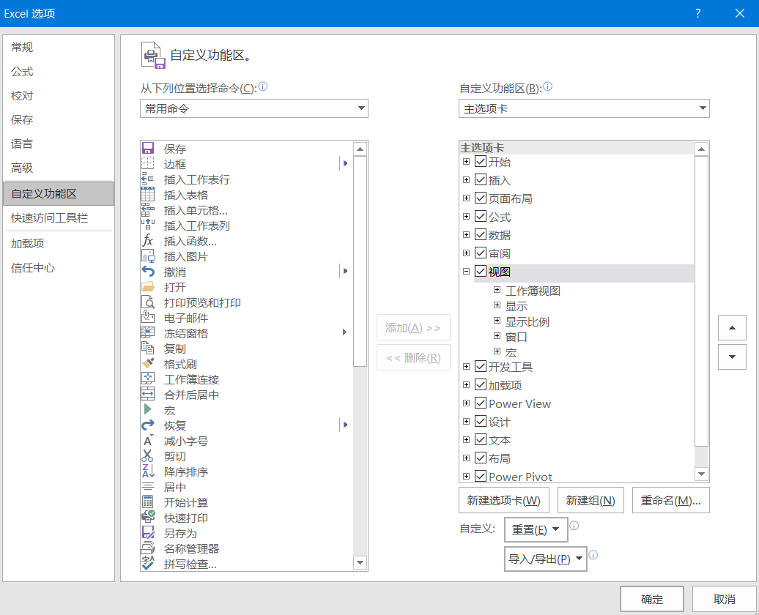

点工具里的选项

编辑器格式这个tab页，请参照如下设定

